Largo
PROYECTO | SECTOR | BRECHA MUY CRÍTICA | BRECHA CRÍTICA
Ciudades Emergentes y Región sostenible - Ecosistema Digital de monitoreo e indicadores BigData de los sectores priorizados de la Región | 4.0 | Inversión en ACTI | TIC | 4.0 | 25% | Ciudades emergentes Big Data | Inversión en ACTI | 0.125
Conectividad Rural Municipios | 4.0 | N/A | Hogares con PC |  |  | Conectividad rural municipios | Hogares con PC | 0.125
Estructuración y puesta en marcha del centro de investigac y de apropiacion social del bosque andino y alto andino (Finca Cataluña) | Desarrollo Ambiental | N/A | Emisiones CO2 | Desarrollo Ambiental | 25% | Bosque Andino | Emisiones CO2 | 0.125
Valoración del aprovechamiento de los residuos sólidos biodegradables municipales en el Departamento de Risaralda a través de procesos de digestión anaerobia en el marco de la Estrategia Nacional de Economía Circular | Desarrollo Ambiental | Empresas ISO14001 | N/A |  |  | Digestión anaerobia Eco circular | Empresas ISO14001 | 0.125
Formación de alto nivel para la gestión de la innovación empresarial | Educacion Superior | N/A | estudiantes IETDH | Infraestructura | 25% | Ampliación Aeromatecaña | Pasajeros vía aérea | 0.125
Ampliacion Aeropuerto Internacional Matecaña | Infraestructura | Pasajeros vía aérea | N/A |  |  | Doble calzada Pei-Quinchía | Vias Depto | 0.125
Doble Calzada Muncipios Pereira-Quinchia | Infraestructura | N/A | Vias Depto | Educación | 13% | Formación alto nivel | Vias Depto | 0.125
ARBORETUM – Ícono turístico y arquitectónico | Turismo | Pasajeros vía aérea | N/A | Turismo | 13% | ARBORETUM | Pasajeros vía aérea | 0.125

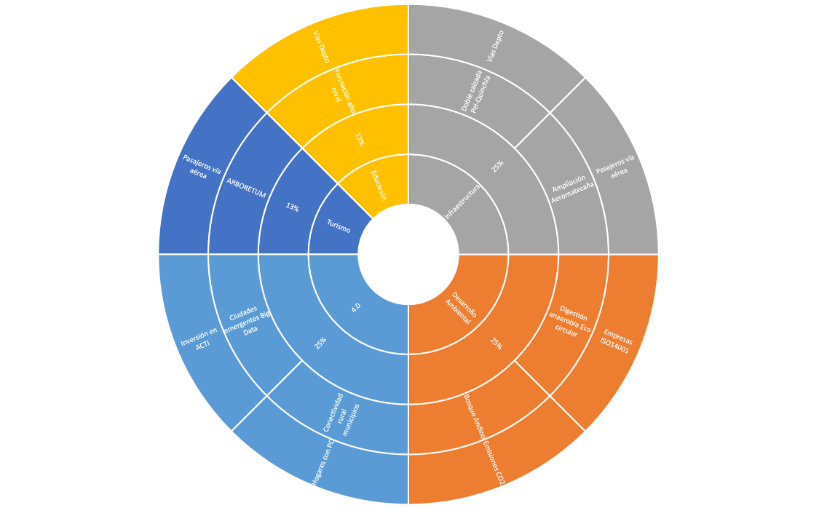
 |  |  |  |  | 8

